4月
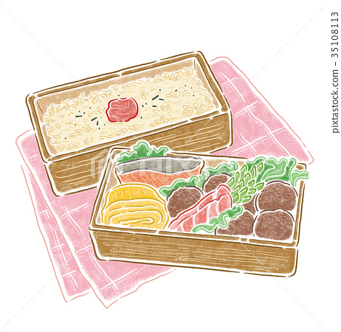 育昇幼兒園
四月餐點表--葷食
 |  | 早點 |  | 午餐 |  |  |  |  |  | 午點 | 醣類 | 蛋白質 | 脂肪 | 熱量
第一週 | 星期一 | 雞絲麵 |  | 糙米飯 | 西芹干片 | 番茄炒蛋 | 時鮮青菜 | 苦瓜排骨湯 | 水果 | 小米粥 | 122 | 31 | 27 | 855
 | 星期二 | 豆漿 | 饅頭 | 擔仔麵(肉燥、蔬菜、豆芽菜、蝦米) |  |  | 時鮮青菜 |  | 水果 | 綠豆湯 | 120 | 31 | 28 | 856
 | 星期三 | 牛奶 | 玉米片 | 咖哩雞肉燴飯(紅蘿蔔、馬鈴薯、蔬菜、雞肉) |  |  | 時鮮青菜 | 金針花排骨湯 | 水果 | 小籠包 | 123 | 29 | 29 | 869
 | 星期四 | 肉鬆稀飯 |  | 白飯 | 滷紅燒肉 | 開陽白菜 | 時鮮青菜 | 紫菜蛋花湯 | 水果 | 甜不辣 | 121 | 29 | 28 | 852
 | 星期五 | 牛奶 | 小饅頭 | 日式烏龍麵(肉絲、蔬菜、小黃瓜、洋蔥、香菇) |  |  | 時鮮青菜 |  | 水果 | 蘇打餅乾 | 119 | 28 | 27 | 831
第二週 | 星期一 | 雞絲麵 |  | 紅豆飯 | 蒸瓜仔肉 (絞肉、花瓜、雞蛋) | 家常豆腐 | 時鮮青菜 | 黃豆芽排骨湯 | 水果 | 蘿蔔糕 | 117 | 26 | 25 | 797
 | 星期二 | 豆漿 | 饅頭 |  | 椰香魚丁麵 (椰漿、魚丁、油腐丁、豆芽菜) |  |  |  | 水果 | 奶皇包 | 119 | 29 | 27 | 835
 | 星期三 | 水餃 |  | 咖哩雞肉燴飯(馬鈴薯、紅蘿蔔、雞肉、蔬菜) |  |  | 時鮮青菜 | 海芽黃豆芽湯 | 水果 | 豆花 | 121 | 28 | 28 | 848
 | 星期四 | 牛奶 | 小饅頭 | 白飯 | 彩椒 肉絲 | 洋蔥炒蛋 | 時鮮青菜 | 味噌湯 | 水果 | 麵線糊 | 123 | 29 | 29 | 869
 | 星期五 | 牛奶 | 玉米片 |  | 香菇瘦肉粥 |  |  |  | 水果 | 蘇打餅乾 | 121 | 26 | 25 | 813
第三週 | 星期一 | 牛奶 | 法國土司 | 榨菜肉絲麵(榨菜、豬肉、蔬菜、紅蘿蔔) |  |  | 時鮮青菜 |  | 水果 | 紅豆湯 | 122 | 26 | 25 | 817
 | 星期二 | 玉米蛋粥 |  | 白飯 | 豆腐燴魚丁 | 奶油蒸南瓜 | 時鮮青菜 | 雙色蘿蔔湯 | 水果 | 小米粥 | 124 | 27 | 26 | 838
 | 星期三 | 豆漿 | 饅頭 | 日式蓋飯(肉絲、蔬菜、小黃瓜、洋蔥) |  |  | 時鮮青菜 | 味噌湯 | 水果 | 麵線糊 | 121 | 28 | 27 | 839
 | 星期四 | 雞絲麵 |  | 白飯 | 檸檬雞 | 咖哩洋芋 | 時鮮青菜 | 絲瓜湯 | 水果 | 芋頭包 | 122 | 27 | 26 | 830
 | 星期五 | 牛奶 | 奶油餐包 | 醡醬湯麵(豆干、肉燥、豆芽菜、蔬菜) |  |  | 時鮮青菜 |  | 水果 | QQ甜湯 | 120 | 31 | 27 | 847
第四週 | 星期一 | 水餃 |  | 白飯 | 醬爆肉絲 | 白菜炒木耳 | 時鮮青菜 | 海鮮濃湯 | 水果 | 小籠包 | 124 | 27 | 27 | 847
 | 星期二 | 牛奶 | 玉米片 | 番茄肉醬義大利麵(番茄、豬肉、洋蔥) |  |  | 時鮮青菜 | 玉米濃湯 | 水果 | 蔥油餅 | 120 | 26 | 27 | 827
 | 星期三 | 肉鬆稀飯 |  | 白飯 | 香菇肉燥 | 香滷什錦菇 | 時鮮青菜 | 薑絲冬瓜湯 | 水果 | 小米粥 | 122 | 27 | 28 | 848
 | 星期四 | 豆漿 | 饅頭 | 大滷麵(大白菜、紅蘿蔔、香菇、木耳) |  |  | 時鮮青菜 |  | 水果 | 豆花 | 121 | 29 | 29 | 861
 | 星期五 | 牛奶 | 蘇打餅乾 | 魚片粥(魚丁、芹菜株、紅蘿蔔片) |  |  | 時鮮青菜 |  | 水果 | 麵線糊 | 118 | 29 | 25 | 813
＊依據「幼兒園餐點食物內容及營養基準草案」，以及依據國人膳食營養素參考攝取量
2-3歲幼兒每日建議攝取熱量1250Kcal、4-6歲幼兒1450Kcal
＊幼兒園每日提供早餐、午餐、午點，約佔每日熱量的4/9，故訂定每日提供
2-3歲幼兒熱量550Kcal、醣類(56%)約77g、蛋白質(15%)約20.6g、脂肪(29%)約17.7g
4-6歲幼兒熱量700Kcal、醣類(56%)約98g、蛋白質(15%)約26.3g、脂肪(29%)約22.6g
＊本表以2-3歲幼兒為主，每日4-6歲幼兒午餐多提供蔬菜1/4碗,飯1/8碗,堅果1/2湯匙、午點多提供全穀根莖類1/4碗
＊供應原則：營養均衡、衛生安全及易於消化、少油少鹽少糖、避免供應刺激性及油炸類食物、每日均衡提供六大類食物
＊本園一律使用國產豬肉 |  |  |  |  |  |  |  |  |  |  | 營養字第006649號

